Maderera Regia Enunciado
Maderera Regia fabrica láminas de madera comprimida. El costo de producción por cada metro, la capacidad de producción y la demanda en mts para los próximos 4 meses aparece en las siguientes tablas
Formulation (Just as a Reference to facilitate your work)
Solution

 | Mes |  |  |  |  | Mes |  |  |  |  | Mes
Costo de Producción $/mt | 1 | 2 | 3 | 4 | Capacidad de Producción (mts) | 1 | 2 | 3 | 4 | Demanda en mts | 1 | 2 | 3 | 4
 | 9 | 9.5 | 12.5 | 8.5 |  | 7500 | 11000 | 8000 | 7500 |  | 5500 | 7000 | 10500 | 8000
Se puede mantener el inventario de un mes al mes siguiente con un costo mensual de $ 0.25 por metro. Asi, 1 mt de hoja producida en el mes 1 para la demanda del mes 3 tienen un costo total de $ 9.50 ( 9,0 + 2*.25), es decir $ 9.0 por costo de producción más $ 0.50 por concepto de mantenimiento de inventario.
La demanda no satisfecha en un mes puede satisfacerse en períodos posteriores al costo mensual $ 0.40 por metro y por cada mes de retraso. Asi, 1 mt producido en el mes 3 para cumplir con la demanda nos satisfecha en el mes 1 tiene un costo de $13,30 ( 12-5 + 2*0.4) .

Costo | Destino |  |  |  | Inventario |  |  |  |  | Costo | Destino
Producción | mes 1 | mes 2 | mes 3 | mes 4 | Penalizacion | mes 1 | mes 2 | mes 3 | mes 4 | Total | mes 1 | mes 2 | mes 3 | mes 4
mes 1 | 9.00 |  |  |  | mes 1 |  | 0.25 | 0.50 | 0.75 | mes 1 | 9.00 | 9.25 | 9.50 | 9.75
mes 2 |  | 9.50 |  |  | mes 2 | 0.40 |  | 0.25 | 0.50 | mes 2 | 9.90 | 9.50 | 9.75 | 10.00
mes 3 |  |  | 12.50 |  | mes 3 | 0.80 | 0.40 |  | 0.25 | mes 3 | 13.30 | 12.90 | 12.50 | 12.75
mes 4 |  |  |  | 8.50 | mes 4 | 1.20 | 0.80 | 0.40 |  | mes 4 | 9.70 | 9.30 | 8.90 | 8.50
Maderera Regia quiere saber cuánto producira cada mes y cuánto inventario debe mantener para satisfacer la demanda al costo mínimo.

Sea xi,j los mts de madera comprimida a ser producida en el mes i (i=1,2,3,4) y para satisfacer la demanda relacionada con el mes j (j=1,2,3,4)

9 * x11 + 9.25 * x12 + 9.5* x13 + 9.75*x14 + 9.9* x21 + ….. + 8.5 * x44

Maderera Regia Formulacion
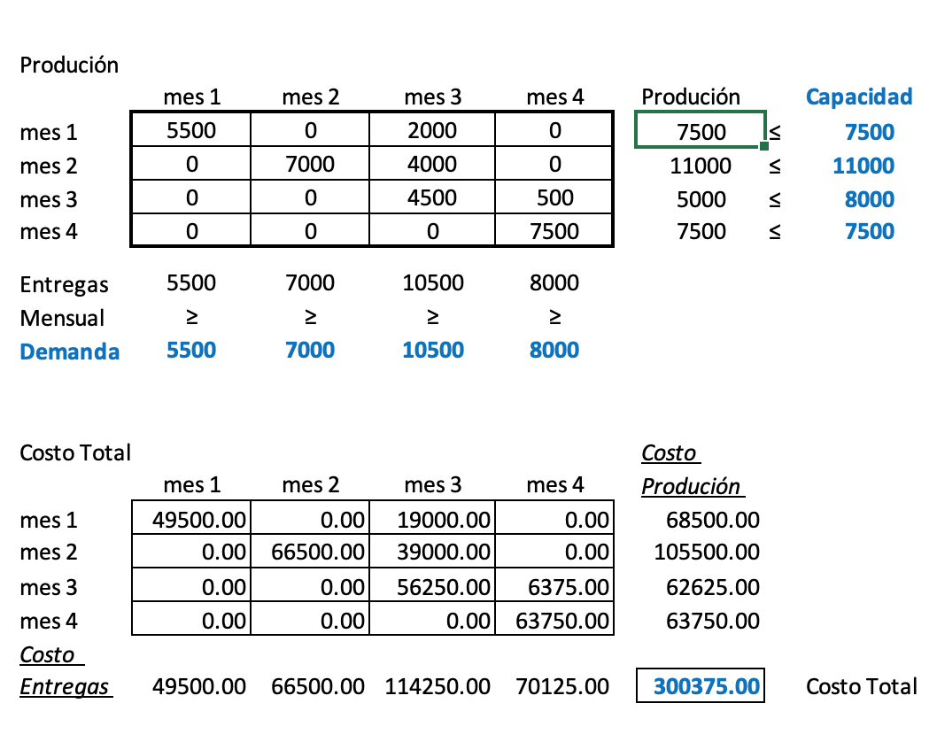
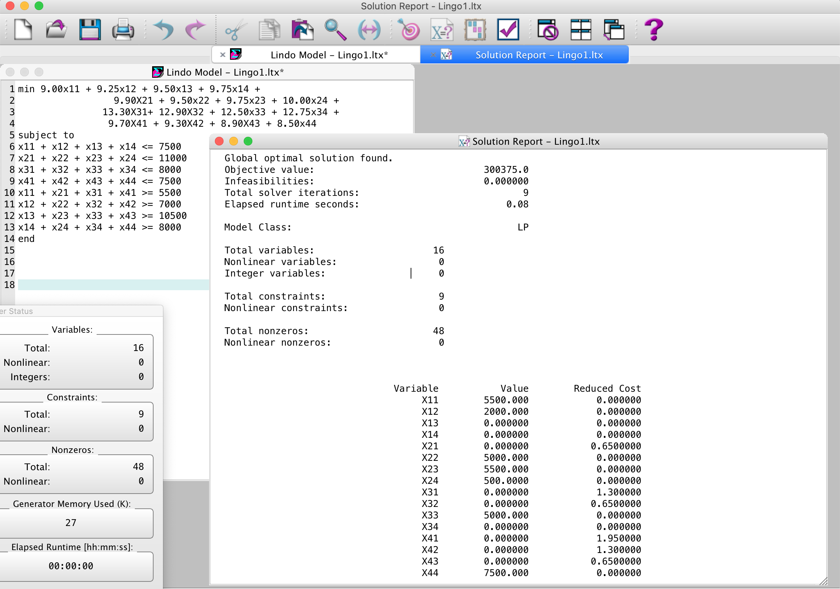
Costo Producción + Inventario + Back Order
 | mes 1 | mes 2 | mes 3 | mes 4 |  | Oferta | Demanda
mes 1 | 9 | 9.25 | 9.5 | 9.75 | mes 1 | 7500 | 5500
mes 2 | 9.9 | 9.5 | 9.75 | 10 | mes 2 | 11000 | 7000
mes 3 | 13.3 | 12.9 | 12.5 | 12.75 | mes 3 | 8000 | 10500
mes 4 | 9.7 | 9.3 | 8.9 | 8.5 | mes 4 | 7500 | 8000

Sea xi,j los mts de madera comprimida a ser producida en el mes i (i=1,2,3,4) y para satisfacer la demanda relacionada con el mes j (j=1,2,3,4)

Min z = 9.00 x11 + 9.25x12 + 9.50x13 + 9.75x14 +
9.90 X21 + 9.50x22 + 9.75x23 + 10.00x24 +
13.30 X31 + 12.90X32 + 12.50x33 + 12.75x34 +
9.70 X41 + 9.30X42 + 8.90X43 + 8.50x44

Sujeto a:
x11 + x12 + x13 + x14 ≤ 7500
x21 + x22 + x23 + x24 ≤ 11000
x31 + x32 + x33 + x34 ≤ 8000
x41 + x42 + x43 + x44 ≤ 7500

x11 + x21 + x31 + x41 ≥ 5500
x12 + x22 + x32 +x42 ≥ 7000
x13 + x23 + x33 +x43 ≥ 10500
x14 + x24 + x34 + x44 ≥ 8000

x_{ij} >= 0 enteros , i= 1,2,3,4 j= 1,2,3,4

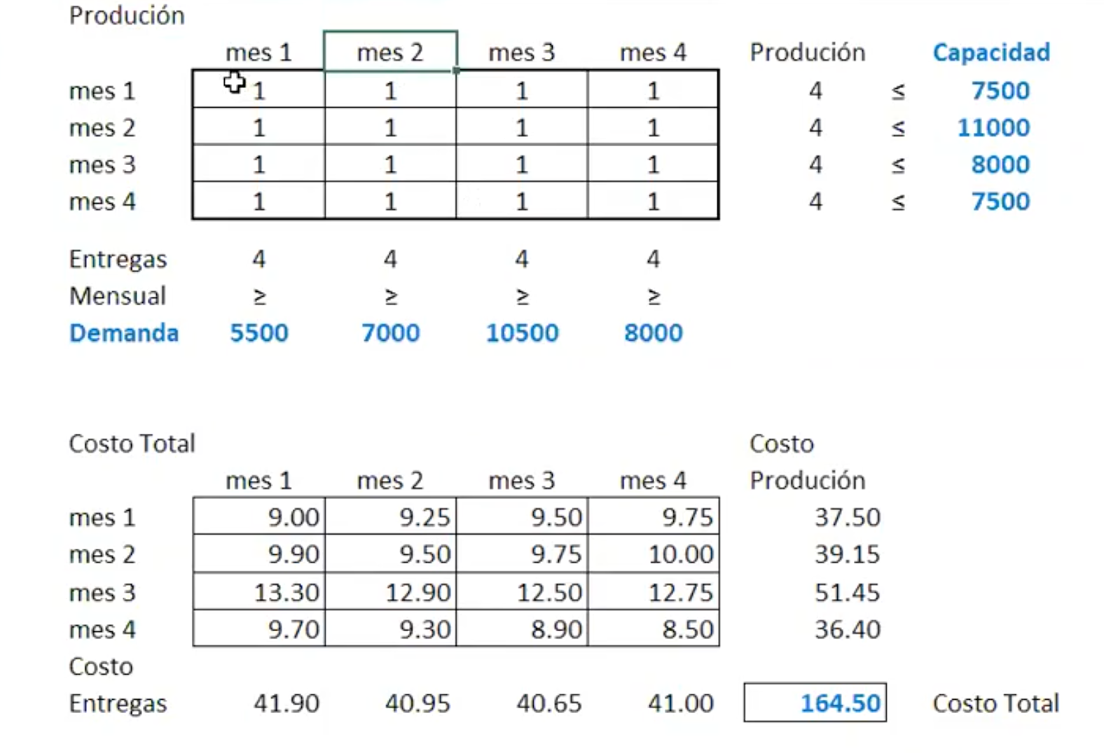
Costo Producción + Inventario + Back Order |  |  |  |  | Produción
 | mes 1 | mes 2 | mes 3 | mes 4 |  | mes 1 | mes 2 | mes 3 | mes 4 | Produción |  | Capacidad
mes 1 | 9.00 | 9.25 | 9.50 | 9.75 | mes 1 | 5500 | 0 | 2000 | 0 | 7500 | ≤ | 7500
mes 2 | 9.90 | 9.50 | 9.75 | 10.00 | mes 2 | 0 | 7000 | 4000 | 0 | 11000 | ≤ | 11000
mes 3 | 13.30 | 12.90 | 12.50 | 12.75 | mes 3 | 0 | 0 | 4500 | 500 | 5000 | ≤ | 8000
mes 4 | 9.70 | 9.30 | 8.90 | 8.50 | mes 4 | 0 | 0 | 0 | 7500 | 7500 | ≤ | 7500

 |  |  |  |  | Entregas | 5500 | 7000 | 10500 | 8000
 | Costo Prd | Oferta | Demanda |  | Mensual | ≥ | ≥ | ≥ | ≥
mes 1 | 9.00 | 7500 | 5500 |  | Demanda | 5500 | 7000 | 10500 | 8000
mes 2 | 9.50 | 11000 | 7000
mes 3 | 12.50 | 8000 | 10500
mes 4 | 8.50 | 7500 | 8000 |  | Costo Total |  |  |  |  | Costo
 |  |  |  |  |  | mes 1 | mes 2 | mes 3 | mes 4 | Produción
Inventario |  |  |  |  | mes 1 | 49500.00 | 0.00 | 19000.00 | 0.00 | 68500.00
Penalizacion | mes 1 | mes 2 | mes 3 | mes 4 | mes 2 | 0.00 | 66500.00 | 39000.00 | 0.00 | 105500.00
mes 1 |  | 0.25 | 0.50 | 0.75 | mes 3 | 0.00 | 0.00 | 56250.00 | 6375.00 | 62625.00
mes 2 | 0.40 |  | 0.25 | 0.50 | mes 4 | 0.00 | 0.00 | 0.00 | 63750.00 | 63750.00
mes 3 | 0.80 | 0.40 |  | 0.25 | Costo
mes 4 | 1.20 | 0.80 | 0.40 |  | Entregas | 49500.00 | 66500.00 | 114250.00 | 70125.00 | 300375.00 |  | Costo Total

